Ve sinh T10
DANH MỤC DỤNG CỤ VỆ SINH - VPP HÀNG THÁNG
STT | TÊN DỤNG CỤ | THỜI GIAN CẤP | SỐ LƯỢNG | ĐVT | GHI CHÚ
1 | Giấy A4 | 1 tháng/lần | 2 | gram | in phiếu cơm tổ đội
2 | Viết bi (xanh) | 1 tháng/lần | 5 | cây | theo mẫu hình đính kèm
3 | Nước vệ sinh con vịt | 1 tháng/lần | 5 | chai | vệ sinh hàng ngày khu vệ sinh
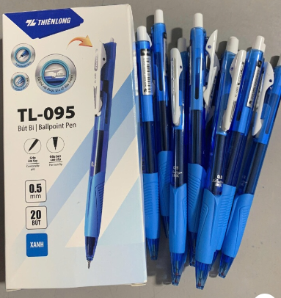
4 | Nước lau sàn | 1 tháng/lần | 3 | chai | vệ sinh hàng ngày khu cấp phát
5 | Nước javen | 1 tháng/lần | 5 | chai | vệ sinh hàng ngày khu thùng rác nhà ăn
6 | túi rác 5kg đen | 1 tháng/lần | 5 | kg | thay túi rác nhà ăn
7 | Sọt rác nhựa nhỏ | 2 tháng/lần | 10 | cái | loại nhỏ rẻ tiền để trong nhà ăn

